tutorial_04
№ | レビュー日 | ステータス | 部分 | エラー タイプ | 箇所 | レビュー内容 | レビュー者 | 対応内容 | 対応日 | 対応者 | 備考
1 | 2021-12-17 | Open | Others | Improvement | css | 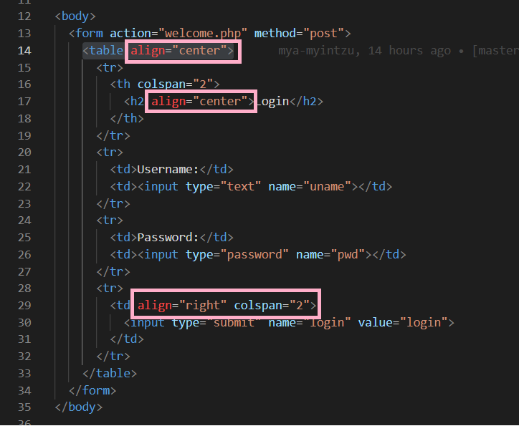 1) Please don't write inline css 2) Please write external css | PhuePwintPhway
2 | 2021-12-17 | Open | Design | Improvement | Flie Structure | 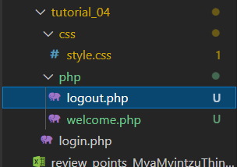 1) Please update file structure as shown in picture | PhuePwintPhway

